Розрахунок
Що означає колір клітинок та шрифту: |  |  | Київ |  | -клітинка містить список, що розкривається (розкрити список та вибрати потрібне значення)
 |  |  | 5000 |  | -клітинка містить основні початкові дані (міняти обов'язково)
 |  |  | 34 |  | -клітинка містить результати розрахунків (НЕ міняти)
 |  |  | 0.8 |  | -клітинка містить другорядні початкові дані (можна міняти, якщо відоме краще значення)
 |  |  | стіни |  | -клітинка містить посилання для переходу до уточнення та введення даних на іншому листі
 |  |  | 30 |  | -клітинка містить прийняте значення, що не міняється
ВВЕДЕННЯ ДАНИХ:
Ставка дисконтування, % |  |  |  |  | 10%
Обмінний курс Грн/Євро |  |  |  |  | 37.5
Строк життя проекту, років |  |  |  |  | 30
Вибрати місто із списку: | Київ |  |  |  | Середня т-ра зовніш. повітря в опалювальний сезон, °С | Тривалість опалення, діб | Температурна зона:
 |  |  |  |  | -0.1 | 176 | 1
Варіант опалення: | Власна котельня |  |  |  | Нижча теплота згоряння палива, МДж/кг (МДж/м3, МДж/кВт*год для електроопалення)
Вид палива: | Природний газ |  | Частка (паливо 1), % | 100.0% | 34
 | Вугілля |  | Частка (паливо 2), % | 0.0% | 24
Ввести дані щодо власної котельні чи орієнтовні дані для котельні ЦТ | ККД котлів (Паливо 1), % |  |  |  | 90%
 | ККД котлів (Паливо 2), % |  |  |  | 82%
 | Ціна палива (Паливо 1), без ПДВ |  |  |  | 26000
 | Ціна палива (Паливо 2), без ПДВ |  |  |  | 5000
 | Втрати в теплових мережах, % до поданої ТЕ |  |  |  | 10%
Для варіанту опалення сторонньою організацією: тариф на ТЕ, грн/Гкал без ПДВ |  |  |  |  | 4700 | див. тарифи для населення та бюджетних установ тут
РОЗРАХУНОК ВИТРАТ ТЕПЛОВОЇ ЕНЕРГІЇ НА ОПАЛЕННЯ БУДІВЛІ |  |  |  |  |  | БАЗОВИЙ вар-т | ПРОЕКТНИЙ вар-т |  | Для будівель простих геометричних форм можна скористатись схемою (розміри вводити у виділені клітинки)
Необхідна температура повітря в приміщенні, °С |  |  |  |  |  | 20 | 20
Периметр будівлі в плані, м |  |  |  |  |  | 70 | 70
Висота будівлі, м |  |  |  |  |  | 30 | 30
Стеля, підлога
Стіни
Стіни
1,8х1,5
Площа стелі, м2 |  |  |  |  |  | 300 | 300
Площа підлоги, м2 |  |  |  |  |  | 300 | 300
Середня площа вікна, м2 |  |  |  |  |  | 2.7 | 2.7
К-ть вікон, шт |  |  |  |  |  | 100 | 100
Кількість людей, що перебувають в приміщенні |  |  |  |  |  | 90 | 90 |  | Висота, м
Час перебування людей або кількість робочих годин на день, год |  |  |  |  |  | 8 | 8 |  | 30
Кратність повітрообміну, год-1 |  |  |  |  |  | 1 | 1
Коеф-т засклення (відношення площі вікон до площі вертикальних огороджуючих конструкцій) |  |  |  |  |  | 0.129 | 0.129
Коефіцієнти теплопередачі, Вт/(м2*К): (для коригування перейти за посиланням у відповідній клітинці праворуч) |  |  |  |  | - стін | 1.52 | 0.35
 |  |  |  |  | - стелі верхнього поверху | 3.24 | 0.32
 |  |  |  |  | - підлоги нижнього поверху | 1.38 | 0.41 |  | Ширина, м
 |  |  |  |  | - вікон | 1.76 | 1.11 |  | 15
Поправочний коеф-т на температуру горища над стелею |  |  |  |  |  | 0.8 | 0.8
Поправочний коеф-т на температуру землі чи підвалу під підлогою |  |  |  |  |  | 0.6 | 0.6 |  |  | 20
Коефіцієнт, що враховує додаткові тепловтрати, пов'язані з орієнтацією огороджень по сторонах світу, наявністю кутових приміщень, надходженням холодного повітря через входи в будинок (вибрати із списка): |  |  |  |  | Для житлових будинків | 1.13 | 1.13 |  |  | Довжина, м
Густина повітря, кг/м3 |  |  |  |  |  | 1.25 | 1.25
Коефіцієнт, що враховує здатність огороджувальних конструкцій приміщень будинків акумулювати або віддавати тепло |  |  |  |  |  | 0.8 | 0.8
Коефіцієнт, що враховує додаткове теплоспоживання системою опалення, пов'язане з дискретністю номінального теплового потоку номенклатурного ряду опалювальних приладів і додатковими тепловтратами через зарадіаторні ділянки огороджень, тепловтратами трубопроводів, що проходять через неопалювані приміщення: |  |  |  |  |  | 1.11 | 1.11
коефіцієнт авторегулювання подавання тепла в системах опалення (вибрати із списка): |  | БАЗОВИЙ |  |  | без термостатів, центральне регулювання в котельні | 0.50 | 0.50
 |  | ПРОЕКТНИЙ |  |  | без термостатів, центральне регулювання в котельні
Середня величина сонячної радіації за опалювальний період, що поступає на вертикальні поверхні, кВт*год/м2 для міста (вибрати з переліку): |  |  |  |  |  | 556.75 | 556.75
Коефіцієнт, що враховує затінення світлового прорізу вікон |  |  |  |  |  | 0.67 | 0.67
Коефіцієнт відносного проникнення сонячної радіації |  |  |  |  |  | 0.6 | 0.6
Теплові надходження через вікна від сонячної радіації протягом опалювального періоду |  |  |  |  |  | 60,430 | 60,430
Кубатурний коефіцієнт |  |  |  |  |  | 4.8 | 4.8
Об'єм будівлі за зовнішнім виміром, м3 |  |  |  |  |  | 9000 | 9000
Повна площа огороджувальних конструкцій, м2 |  |  |  |  |  | 2700 | 2700
Площа вікон, м2 |  |  |  |  |  | 270 | 270
Площа стін, крім вікон, м3 |  |  |  |  |  | 1830 | 1830
Опалювана площа, м2 |  |  |  |  |  | 1875 | 1875
Внутрішні теплонадходження, кВт*год/сезон |  |  |  |  |  | 79,200 | 79,200
Приведений коефіцієнт теплопередачі теплоізоляційної оболонки будинку, Вт/(м2⋅К) |  |  |  |  |  | 1.7896 | 0.4570
Умовний коефіцієнт теплопередачі огороджувальних конструкцій будинку, Вт/(м2·К), що враховує тепловтрати за рахунок інфільтрації та вентиляції |  |  |  |  |  | 0.79 | 0.79
Загальні тепловтрати через огороджувальну оболонку будинку, МВт*год |  |  |  |  |  | 590 | 285
Розрахункові витрати теплової енергії на опалення Qрік, МВт*год |  |  |  |  |  | 593 | 254
Витрати на опалення, тис.грн/рік, з ПДВ |  |  |  |  |  | 2,420 | 1,037
Економія, тис. грн/рік з ПДВ |  |  |  |  |  | 1,383 | 57%
ВИТРАТИ |  |  |  |  |  |  | Врахувати витрати: 1- Так, 0- Ні | Підказка
Прямі витрати на утеплення, тис. грн без ПДВ (на основі розцінок 2019-2021 р.р.): |  |  |  |  | - стін, цоколя | 5,323 | 1 | 5323
 |  |  |  |  | - стелі верхнього поверху | 309 | 1 | 309
 |  |  |  |  | - підлоги нижнього поверху | 517 | 1 | 517
 |  |  |  |  | -заміну вікон | 887 | 1 | 887
 |  |  |  |  | Всього | 7,036
Інші витрати, тис. грн |  |  |  |  |  | 1,477 | 1 | 1477
Витрати на розроблення та погодження ПКД, авторський та технічний нагляд, тис. грн |  |  |  |  |  | 255 | 1 | 255
ВСЬОГО,тис. грн без ПДВ |  |  |  |  |  | 8,769 |  | 8769
ПДВ, тис. грн |  |  |  |  |  | 1,754 |  | 1754
Всього витрат, з ПДВ |  |  |  |  | тис.грн | 10,522
 |  |  |  |  | Євро | 280,593

РЕЗУЛЬТАТ:
Простий строк окупності, років |  |  |  |  |  | 7.6
Дисконтований строк окупності, років |  |  |  |  |  | 15.0
Внутрішня норма рентабельності (IRR), % |  |  |  |  |  | 12.8%
Чиста приведена вартість (NPV), тис. грн |  |  |  |  |  | 1,905.0
Економія за строк життя проекту, грн на 1 грн витрат (без дисконтування) |  |  |  |  |  | 3.9
Скорочення викидів парникових газів, т СО2-екв/рік |  |  |  |  |  | 84.6
Питоме скорочення викидів парникових газів за строк життя проекту, кг СО2-екв/1000 грн витрат |  |  |  |  |  | 241.1

Тарифи ЦО
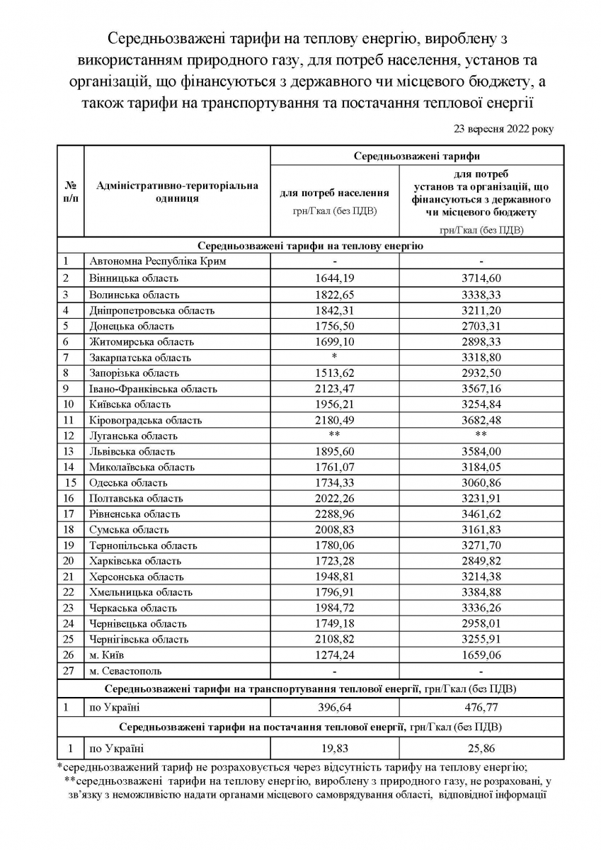
https://saee.gov.ua/uk/content/serednozvazheni-taryfy | Також, для населення, див.: | https://www.minregion.gov.ua/wp-content/uploads/2022/02/taryfy-na-poslugu-z-teplopostachannya-na-01.01.2022.xlsx

Середньозважені тарифи від 23.09.2022

